Concepts
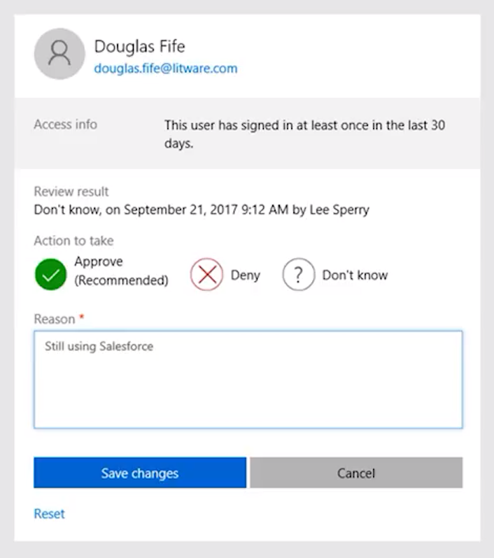
Cloud Concepts

Cloud computing |  |  |  |  |  |  |  | Digitální transformace
- je poskytování výpočetních služeb přes internet umožňující rychlejší inovace, flexibilní zdroje a úspory z rozsahu
 |  |  |  |  |  |  |  | větší zapojení se zákazníků |  | < -------------- > |  | transformace produktů
 |  |  |  |  |  |  |  |  | ^ |  |  |  | ^
Přínosy využívání Microsoft cloud |  |  | selling points |  |  |  |  |  | | |  |  |  | |
Zvýšení produktivity zaměstnanců (Productivity) |  |  |  |  |  |  |  |  | | |  |  |  | |
 | - Integrace různých aplikací, vždy dostupné aktuální verze, v rámci SaaS modelu vše pod správou Microsoftu |  |  |  |  |  |  |  | | |  |  |  | |
 | - Email, sdílení dat, chat, schůzky, prezentace, sociální sítě, uložiště, automatizace procesů |  |  |  |  |  |  |  | v |  |  |  | v
Moderní platforma pro spolupráci a výměnu dat (Collaboration) |  |  |  |  |  |  |  | podpora zaměstnanců |  | < -------------- > |  | optimalizace procesů
 | - Externí a interní uživatelé, práce ve skupinách/týmech
Zabezpečení a dodržování předpisů na podnikové úrovni (Security)
 | - Izolace tenantů, šifrování dat, podmíněný přístup
 | - Klasifikace dat, MFA, MFA lze propojit s on-premise aplikacemi
 | - Správa zařízení a dat, mazání zařízení a dat při neúspěšných pokusech o přihlášení
Dodržování bezpečnostních standardů a certifikací (Compliance)
 | - Služby M365 získaly několik průmyslových certifikací; PCI, ISO, NIST, HIPAA, GDPR a FedRAMP
 | - Compliance Manager; nástroj pro sledování, reportování a správu vaší úrovně dodržování zásad
Zjednodušení IT procesů a integrace správy
Snížení nákladů na provoz IT

Cloud computing |  |  |  | VS | On-Premise
Servery vlastní někdo jiný |  |  |  |  | Vlastníte servery
Někdo jiný najímá lidi z oblasti IT |  |  |  |  | Najímate IT pracovníky
Někdo jiný platí nebo pronajímá nemovitosti |  |  |  |  | Platíte nebo pronajímáte nemovitost
Vy jste zodpovědní za konfiguraci cloudových služeb a kódu, o zbytek se stará někdo jiný |  |  |  |  | Riskujete všechno

Modely nasazení v cloud |  |  |  |  |  |  | Výhody a aspekty používání cloudových služeb

Public Cloud |  |  | Vlastněné cloudovými službami nebo poskytovatelem hostingu |  |  |  | Spolehlivost (dostupnost) |  |  |  | Fault tolerace (odolnost vůči chybám)
 |  |  | Poskytuje zdroje a služby více organizacím a uživatelům |  |  |  | - schopnost zabránit lokálnímu selhání, jako je disk, napájecí zdroj atd |  |  |  | - schopnost systému pokračovat v provozu bez přerušení při poruše jedné nebo více jeho komponent
 |  |  | Přístup prostřednictvím zabezpečeného síťového připojení (obvykle přes internet)
 |  |  |  |  |  |  | Scalability (škálovatelnost)
Private Cloud |  |  | Organizace vytvářejí ve svém datovém centru cloudové prostředí |  |  |  | - schopnost podle potřeby zvyšovat nebo snižovat zdroje IT, aby uspokojila měnící se poptávku |  |  |  | Elasticity (elastičnost)
 |  |  | Organizace je odpovědná za provozování služeb, které poskytují |  |  |  |  |  |  |  | - schopnost rychle splnit obchodní požadavky
 |  |  | Neposkytuje přístup uživatelům mimo organizaci |  |  |  | Vertikální škálovatelnost: upgrade na větší server |  |  |  | - auto-scale pomocí horizontální škálovatelnosti (Azure VM Scale Sets)
 |  |  |  |  |  |  | Horizontální škálovatelnost: pořízení více serverů
Hybrid Cloud (Public + Private Cloud) |  |  | Poskytuje největší flexibilitu |  |  |  |  |  |  |  | Agility (agilita)
 |  |  | Organizace určují, kde mají své aplikace spouštět |  |  |  | Global reach (celosvětový dosah) |  |  |  | - schopnost rychle a efektivně se přizpůsobit nákladům v reakci na změny v obchodním prostředí
 |  |  | Organizace kontrolují požadavky na zabezpečení, dodržování předpisů nebo právní požadavky
 |  |  |  |  |  |  | Predictive cost considerations (prediktivní úvahy o nákladech)
 |  |  |  |  |  |  | - platíte za to co využíváte (pay-as-you-go) |  |  |  | Aktuálnost
 |  |  |  |  |  |  | - přehled o všech využívaných službách a jejich cenách |  |  |  | - vždy nejnovější bezpečnostní aktualizace
 |  |  |  |  |  |  |  |  |  |  | - nové funkce a nástroje cloud first

 |  |  |  |  |  |  | Porovnání kapitálových výdajů a provozních výdajů (CapEx vs OpEx)

 |  |  |  |  |  |  | Capital Expenditure (CapEx) |  |  |  | Operational Expenditure (OpEx)
 |  |  |  |  |  |  | - počáteční utrácení peněz za fyzickou infrastrukturu |  |  |  | - výdaje a fakturace služeb nebo produktů podle potřeby
 |  |  |  |  |  |  | - náklady z capexu mají hodnotu, která se časem snižuje |  |  |  | - výdaje jsou odečteny ve stejném roce
 |  |  |  |  |  |  |  |  |  |  | - prediktivní výše nákladů (předplatné apod.)

Kategorie cloudových služeb
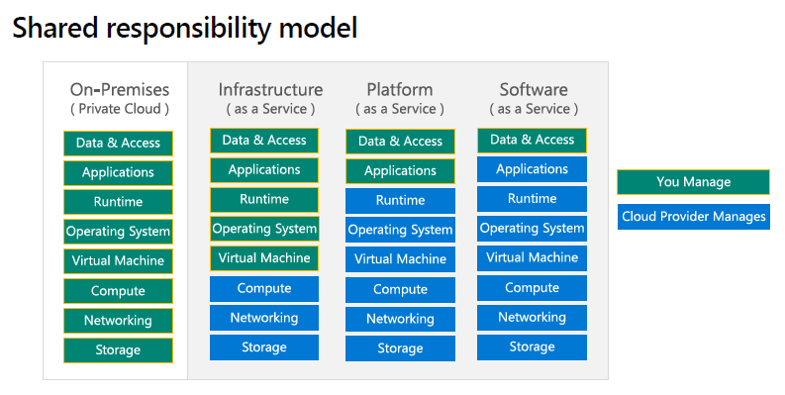
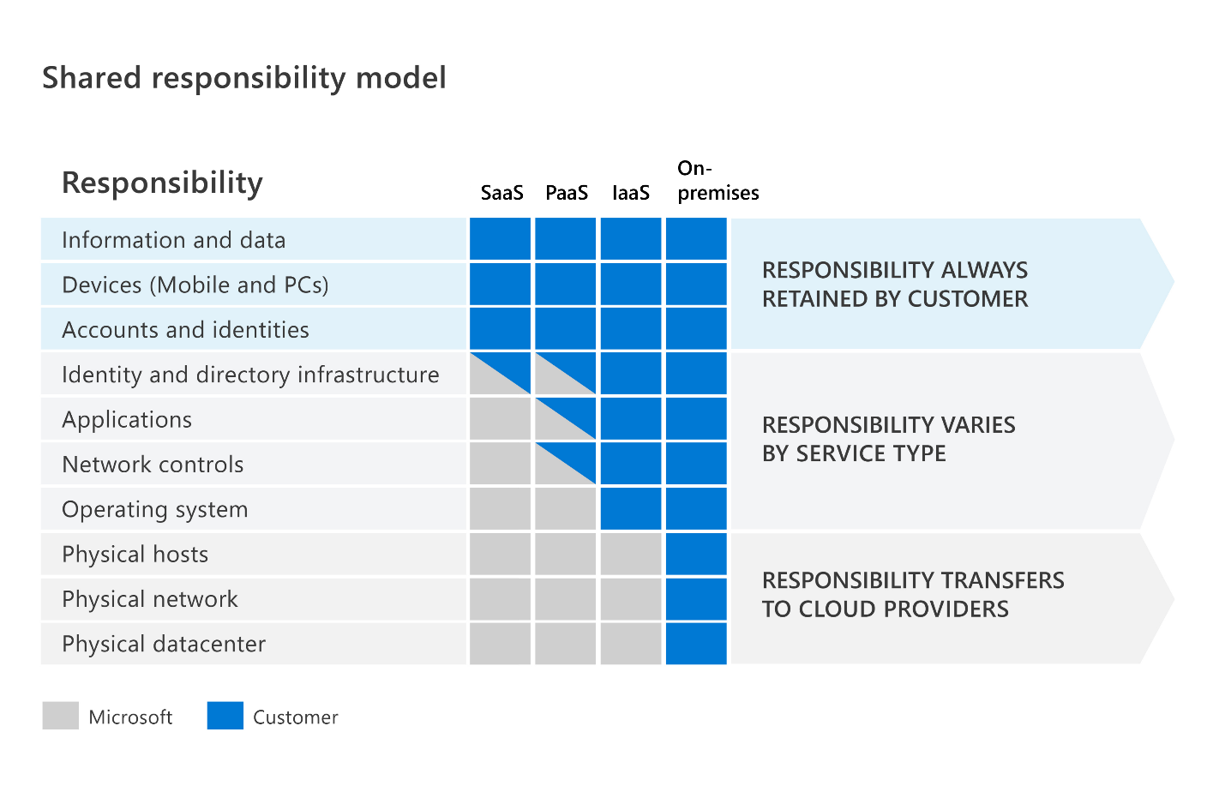

Infrastructure as a Service (IaaS) |  |  |  |  |  |  | Platform as a Service (PaaS)
- Budujte průběžnou IT infrastrukturu pronajímáním serverů, virtuálních strojů, úložišť, sítí a operačních systémů od poskytovatele cloudu |  |  |  |  |  |  | - Poskytuje prostředí pro vytváření, testování a nasazování softwarových aplikací; bez zaměření na správu základní infrastruktury
- Nejflexibilnější cloudová služba |  |  |  |  |  |  | - Zaměření na vývoj aplikací
- Běžně účtované dle využití (po minutě, hodině) |  |  |  |  |  |  | - Správa platformy je řešena poskytovatelem cloudu

Populární využití pro IaaS: |  |  |  |  |  |  | Populární využití pro PaaS:
- Vysoce výkonné počítačové clustery nebo grid computing |  |  |  |  |  |  | - Multiplatformní testování
- Webhosting |  |  |  |  |  |  | - Analytika
- Uložiště souborů |  |  |  |  |  |  | - Sofistikové vývojové nástroje
- Big Data analytika s vlastními nástroji |  |  |  |  |  |  | - Integrated Development Enviroment (IDE)

Příklad MS služeb: |  |  |  |  |  |  | Příklad MS služeb:
- Azure Compute (Virtual Machines), Azure Storage |  |  |  |  |  |  | - Azure Logic Apps, Azure Functions, Azure Web Jobs, Azure Automation
 |  |  |  |  |  |  | - Azure Kubernetes Services (AKS), Azure Cognitive Search (ACS), Content Delivery Network (CDN)
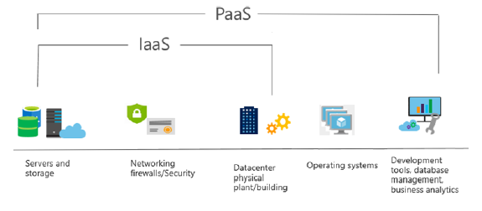
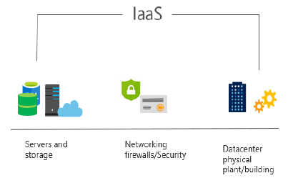

Software as a Service (SaaS) |  |  |  |  |  |  | Serverless Computing
- Produkt SaaS jsou plně nasazené aplikace, které jsou aktualizovány a spravovány poskytovatelem služeb |  |  |  |  |  |  | - Model provádění cloud computingu, ve kterém poskytovatel cloudu provozuje server a dynamicky spravuje alokaci prostředků stroje
- Administrátoři obvykle nemají k dispozici tolik konfiguračních nástrojů |  |  |  |  |  |  | - Cena je založena na skutečném množství zdrojů spotřebovaných aplikací, nikoli na předem zakoupených jednotkách kapacity
- Uživatelé platí za software, který používají na modelu předplatného - cenový model s průběžnými cenami
- Každá předplatitelská organizace je rozdělena do vlastního prostoru (často označovaného jako nájemci - tenants)
 |  |  |  |  |  |  | Azure Functions
 |  |  |  |  |  |  | - Kód, ve kterém běží vaše služba, a nikoli základní platforma nebo infrastruktura
Příklad MS služeb: |  |  |  |  |  |  | - Vytváří infrastrukturu založenou na události
- Microsoft 365, SharePoint Online, OneDrive for Business, Microsoft Teams, Power Platform
 |  |  |  |  |  |  | Azure Logic Apps
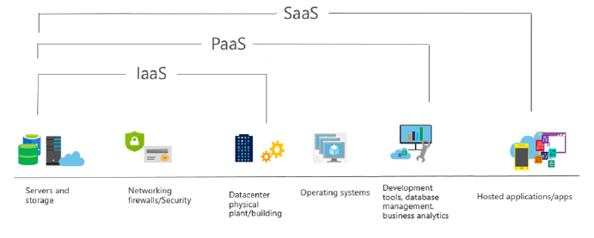
 |  |  |  |  |  |  | - Cloudová služba, která vám pomůže automatizovat a organizovat úkoly, obchodní procesy a pracovní postupy, když potřebujete
 |  |  |  |  |  |  | integrovat aplikace, data, systémy a služby

 |  |  |  |  |  |  | Další příklad serverless computingu:
 |  |  |  |  |  |  | - AWS Lambda

Terminologie

Tenant |  |  |  |  |  | Multi Factor Authentication (MFA)
- Nájemce, možnost mít více domén pod jedním tenantem |  |  |  |  |  | - Vícefázové ověření je v informatice proces, pomocí kterého se uživatel může bezpečně přihlásit k
- Možnost federace - vztah důvěry s jinými tenanty |  |  |  |  |  | webové stránce nebo aplikaci tím, že při autentizaci poskytne dva nebo více důkazů potvrzujících
 |  |  |  |  |  | jeho identitu: znalost, vlastnictví a charakteristika
Identita |  |  |  |  |  | - Dvoufázové ověření výrazně zvyšuje zabezpečení přidáním další vrstvy ochrany
- Identita definuje, kdo jsou uživatelé, jaká mají oprávnění, co mohou se svými oprávněními dělat
- Přidělena firmou (vlastník tenantu), která si služby pronajímá |  |  |  |  |  | Co víte (znalost) - Heslo, pin číslo, atd.
 |  |  |  |  |  | Co máte (vlastnictví) - Bezpečnostní token, OP s čipem, mobilní telefon, atd.
Druhy účtů: |  |  |  |  |  | Čím jste (biometrika) - Otisk prstu, snímek obličeje, DNA, atd.
Microsoft účet - Osobní účet
Microsoft 365 účet - Firemní/školní účet - přidělen, uživatel nemůže změnit |  |  |  |  |  | Aktivace MFA |  |  |  |  | Verze MFA dle licence:
 |  |  |  |  |  | Azure portal -> Uživatelé -> MFA podle uživatele -> Uživatelé |  |  |  |  | Security defaults
Typy identit |  |  |  |  |  | Admin portál -> Uživatelé -> Aktivní uživatelé -> MFA |  |  |  |  | - V každé licenci
Cloud identity |  |  |  |  |  |  |  |  |  |  | - MFA přes Auth App + hardware, software token
- Primárně přes Azure AD a M365 (admin center, azure portal, powershell, graph) |  |  |  |  |  | Možnosti jak se autentifikovat:
 |  |  |  |  |  | - SMS nebo textová zpráva |  |  |  |  | Azure AD Premium
Local identity |  |  |  |  |  | - Telefonát |  |  |  |  | - SMS nebo textová zpráva
- Primárně přes AD DS |  |  |  |  |  | - Jednorázový přístupový kód na hardwarovém nebo softwarovém tokenu |  |  |  |  | - Telefonát
 |  |  |  |  |  | - Výzva k potvrzení v registrované ověřovací aplikaci |  |  |  |  | - Heslo k aplikaci
Sync identity (Hybrid) |  |  |  |  |  |  |  |  |  |  | - Autentizace založená na obchodním scénáři
- Odkazuje na integraci on-premise poskytovatele identity (idP) s cloudovým idP |  |  |  |  |  | Passwordless |  |  |  |  | - MFA na základě rizikových podmínek (pouze v AAD P2)
- Změny provedené v jednom prostředí (obvykle v on-premise prostředí) jsou synchronizovány a zpřístupněny v cloudovém prostředí |  |  |  |  |  | - Windows Hello for Business
- Např. po propojení přes Azure AD Connect |  |  |  |  |  | - Microsoft Authenticator Application
Koncept synchronizované identity má tři základní koncepty dílčí konfigurace: |  |  |  |  |  | - FIDO2
 | - Synchronizovaná identita s cloudovou autentifikací
 | - Synchronizovaná identita s průchozí autentifikací
 | - Federativní identita

 | Všechny tyto konfigurace zahrnují volitelnou možnost synchronizace dat uživatelských hesel

Synchronizovaná identita s cloudovou autentifikací |  |  |  | Synchronizovaná identita s průchozí autentifikací |  |  |  |  |  | Federativní identita
- Konfigurace objektu adresáře organizace, který má být nahrazen v Azure AD |  |  |  | - Ve výchozím nastavení replikuje informace o účtu do Azure AD, ale |  |  |  |  |  | - Federovaná identita zpracovává ověřování identity v on-premise prostředí
Dvě možnosti konfigurace, s nebo bez hash hesla: |  |  |  | nesynchronizují se žádné hodnoty hash hesel |  |  |  |  |  | - Vyžaduje synchronizaci objektů adresáře do Azure AD
 | - Synchronizace hash hesel umožňuje uživateli Azure AD |  |  | - Místo toho se ověření hesla děje v on-premise prostředí |  |  |  |  |  | - AAD Connect poskytuje mechanismus pro konfiguraci federované identity přímo pro
 | používat stejné heslo jako odpovídající on-premise účet |  |  |  |  |  |  |  |  | Active Directory Federation Services (AD FS) a PingFederate z průvodce nastavením
 | - Autentifikace proběhne pomocí Azure AD se sync údaji |  |  | - AAD Connect nainstaluje ověřovacího agenta, který udržuje trvalé odchozí připojení se službou Azure AD
 | - Společnost Microsoft doporučuje také nasadit password writeback |  |  | - Z důvodu redundance se doporučuje nainstalovat více agentů autentizace |  |  |  |  |  | - Pokusy o ověření jsou přesměrovány z přihlašovacího portálu Azure
 | nebo samoobslužné resetování hesla (SSPR), aby když uživatel změní |  |  |  |  |  |  |  |  | AD na webový server hostující federovaný koncový bod služby IdP
 | své heslo v O365, bylo synchronizováno zpět do místního prostředí AD |  |  | - Komunikace služby ověřovacího agenta Azure AD je zabezpečena kryptografií s veřejným klíčem
 |  |  |  | - Každý agent má svůj vlastní veřejný a soukromý klíč, které se používají v procesu ověřování
 | Účet odpovědný za synchronizaci musí mít dvě specifické práva:
 |  | - Replicating Directory Changes |  | Příklad:
 |  | - Replicating Directory Changes All |  | - Když se uživatel pokusí přihlásit k prostředku chráněného ověřováním Azure AD,
 |  |  |  | proces přihlašování zašifruje identitu uživatele pomocí veřejných klíčů všech
 | Práva jsou automaticky přiřazena pomocí AD Connect anebo stačí |  |  | registrovaných ověřovacích agentů Azure AD a umístí tento požadavek do fronty
 | být součastí skupiny Domain Admins nebo Enterprise Admins |  |  | - Prostřednictvím trvalého připojení udržovaného ověřovacím agentem AAD Connect
 |  |  |  | místní agent vyzvedne požadavek ve frontě, dešifruje jej pomocí svého soukromého
 | Výchozí čas synchronizace je každých 30 minut, avšak změny hesel z |  |  | klíče a poté ověří pověření proti on-premise prostředí AD
 | on-premise do Azure AD jsou zpracovány ihned |  |  | - Odpověď se vrátí do služby Azure AD, aby se dokončil proces přihlášení
 |  |  |  | - Průchozí ověřování Azure AD vyžaduje pouze odchozí připojení na portu 443 ze serveru AAD Connect
 | - Bez synchronizace hash hesel se synchronizují veškeré údaje, kromě hesla
 | - Uživatelé musí udržovat hesla samostatně
 | - Autentifikace proběhne pomocí Azure AD s cloud heslem anebo
 | žádost proběhne přes jiného IdP

Podmíněný přístup (Conditional Access) |  |  |  |  |  | Autentifikace |  | Authentication
- Služby jsou dostupné pouze tehdy, jsou-li splněny podmínky, jako je členství ve skupině, soulad se zařízením, oblast sítě nebo MFA |  |  |  |  |  | Akt prokázání toho, kdo nebo co něco je (Azure AD)
 | - Uživatelé, skupiny, riziko přihlášení, plaftorma zařízení, lokace, klientské aplikace, stav zařízení, atd.
- Po splnění podmínek může být přístup povolen nebo zamítnut |  |  |  |  |  | Autorizace |  | Authorization
 | - Blokování přístupu |  |  |  |  | Udělení správné úrovně přístupu ke zdroji nebo službě (Role Based Access Control)
 | - Poskytování přístupu, ale vyžadující MFA
 | - Poskytování přístupu, ale vyžadování, aby zařízení splňovalo požadavky Intune |  |  |  |  | Auditing
 | - Vynucení omezeného používání relací, jako je zabránění uživatelům v místním zařízení otevírání dokumentů SharePointu |  |  |  |  | Sledování prostředků, které uživatel uživá, kdy, jak

 |  |  |  |  |  | Administration
Azure AD Access Review
- Umožňuje organizacím znovu certifikovat, ověřovat a auditovat přístup uživatelů ke zdrojům –
skupiny Office, skupiny Azure AD, integrované aplikace Azure AD, role Azure AD a role Azure RBAC
- Schvalte nebo zamítněte trvalý přístup zaměstnanců a hostů
- Vyberte recenzenty, které budou vlastníky skupin, jejich členy a jednotlivce v adresáři
- Doporučuje rozhodnutí recenzentovi na základě aktivity přihlášení uživatele
- Možnost nastavit opakované kontroly a automaticky uplatňovat rozhodnutí
- Součást licence EMS E5 anebo Azure AD P2

Services
Azure Services

Azure architektonické komponenty

Geographies (části země, zeměpisy) |  | Regions (regiony) |  |  |  |  |  |  |  |  |  | Region Pairs
- Geografická hranice je často hranicí země |  | - Regiony jsou tvořeny jedním nebo více datovými centry v těsné blízkosti |  |  |  |  |  |  |  |  |  | - Nejméně 300 mil od sebe oddělené mezi regiony
- Pro různé země platí různé předpisy pro |  | - Poskytuje flexibilitu a rozsah pro snížení latence zákazníků |  |  |  |  |  |  |  |  |  | - Automatická replikace pro některé služby
nakládání s daty |  | - Zachovejte rezidenci dat pomocí komplexní nabídky v oblasti dodržování předpisů |  |  |  |  |  |  |  |  |  | - Prioritní obnova regionu v případě výpadku
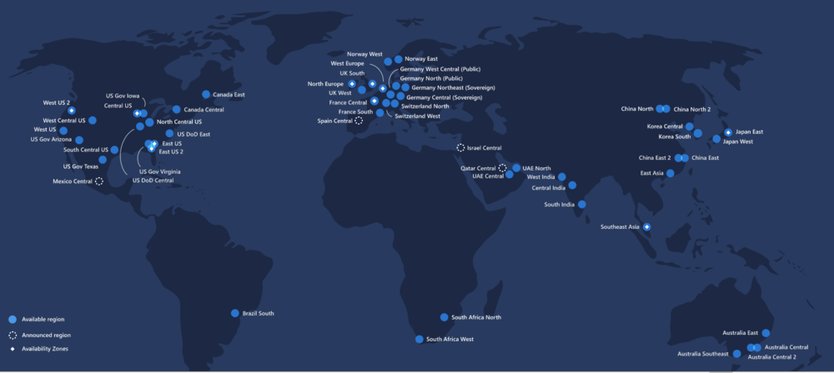
 |  |  |  |  |  |  |  |  |  |  |  | - Aktualizace se zavádějí postupně, aby se minimalizovaly prostoje
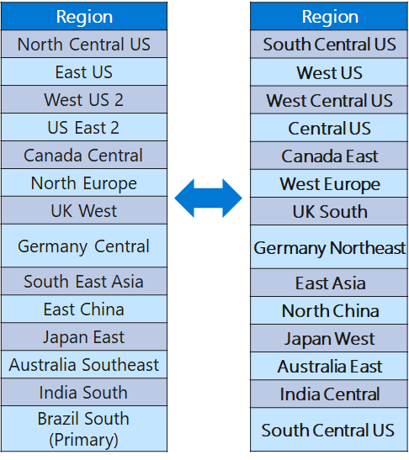

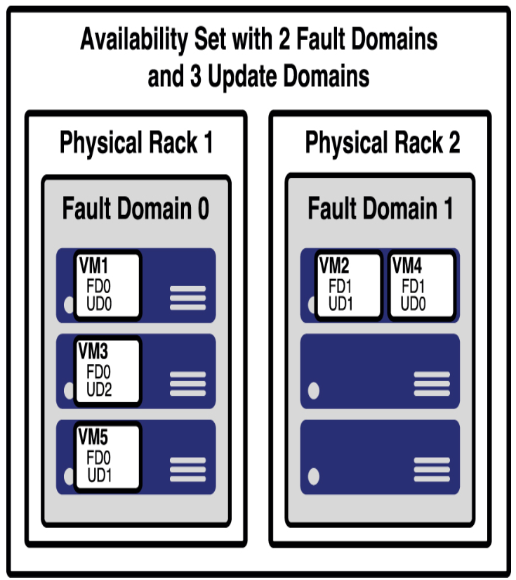
Availability zones |  |  |  | Availability set
- Fyzicky oddělená datová centra ve stejném regionu |  |  |  | - Pro zajištění spolehlivosti, když dojde k poruše v server racku
- Zajistěte ochranu proti výpadkům v důsledku selhání datového centra |  |  |  | - Chrání vás před událostmi údržby a prostoji způsobenými poruchami hardwaru
- Každé datové centrum je vybaveno nezávislým napájením, chlazením a sítí |  |  |  | Aby to bylo možné, Azure vytvořil dvě entity:
- Připojeno prostřednictvím soukromých sítí z optických vláken
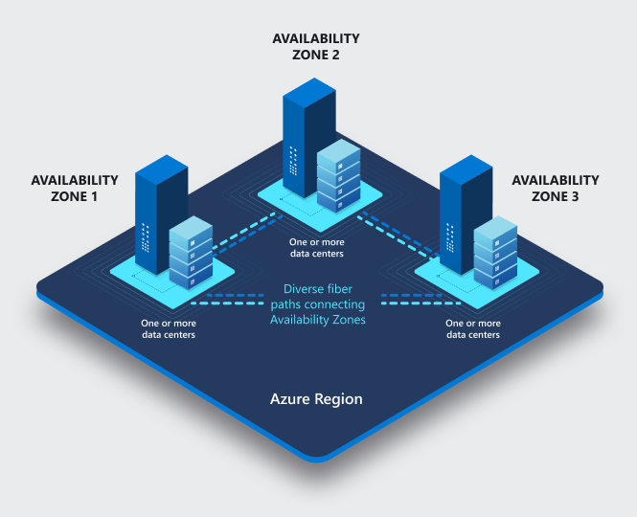
 |  |  |  | Fault domains
 |  |  |  | - Logická reprezentace fyzického racku, ve kterém je nainstalován hostitelský počítač
 |  |  |  | - Ve výchozím nastavení Azure přiřadí dvě fault domains k availability set
 |  |  |  | - Chrání nás před neplánovanými událostmi údržby a neočekávanými prostoji

 |  |  |  | Update domains
 |  |  |  | - Update domains jsou rozmístěny napříč fault domains v availability set
 |  |  |  | - Pokud je vyžadován restart na počítačích v availability set, Azure bude restartovat
 |  |  |  | pouze počítače v jedné update domain najednou a počká 30 minut, než se
 |  |  |  | počítače zotaví z restartu, než se přesune na další update domain
 |  |  |  | - Chrání nás před plánovanými událostmi údržby a očekávanými prostoji

 |  |  |  | Zonal vs Zone-redundant services
 |  |  |  | Zonal services
 |  |  |  | - Například virtuální počítače, spravované disky
 |  |  |  | používané ve virtuálních počítačích a veřejné IP adresy
 |  |  |  | používané ve virtuálních počítačích
 |  |  |  | - Chcete-li dosáhnout vysoké dostupnosti, musíte
 |  |  |  | explicitně nasadit zónové služby do dvou nebo více zón

 |  |  |  | Zone-redundant services
 |  |  |  | - Například zónové redundantní úložiště a databáze SQL
 |  |  |  | - Stačí zadat možnost, aby byly zónově redundantní a Azure
 |  |  |  | se postará o zbytek za vás

Základní prostředky dostupné v Azure

Azure Subscriptions (Azure předplatné) |  |  |  |  |  |  |  | Management Groups (skupiny pro správu)
- Předplatné Azure vám poskytuje ověřený a autorizovaný přístup k účtům Azure |  |  |  |  |  |  |  | - Jsou to logické kontejnery pro správu přístupu, zásad a dodržování předpisů napříč více předplatnými Azure
 | Hranice fakturace: pro každé předplatné vygenerujte samostatné fakturační přehledy a faktury |  |  |  |  |  |  | - Skupiny pro správu vám umožňují hierarchicky uspořádat vaše prostředky do kolekcí, které poskytují další úroveň klasifikace, která je nad úrovní předplatného
 | Hranice řízení přístupu: spravujte a kontrolujte přístup k prostředkům, které mohou uživatelé zřídit pomocí konkrétního předplatného |  |  |  |  |  |  | - Všechna předplatná ve skupině pro správu automaticky dědí podmínky použité pro skupinu pro správu
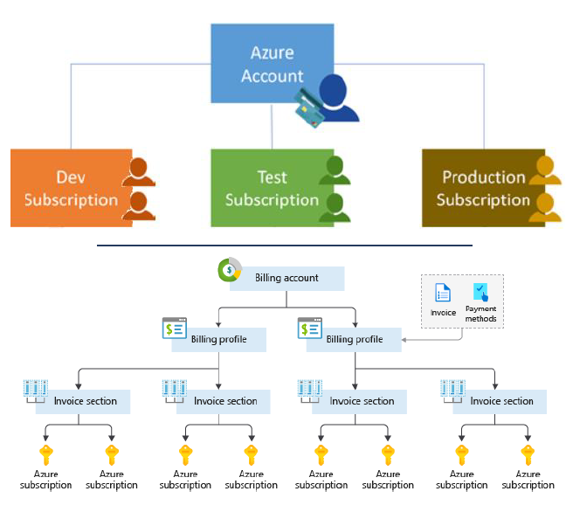
 |  |  |  |  |  |  |  | - Jedna organizace Azure AD může podporovat 10 000 skupin pro správu

 |  |  |  |  |  |  |  | - Kterýkoli uživatel Azure AD v organizaci může vytvořit skupinu pro správu

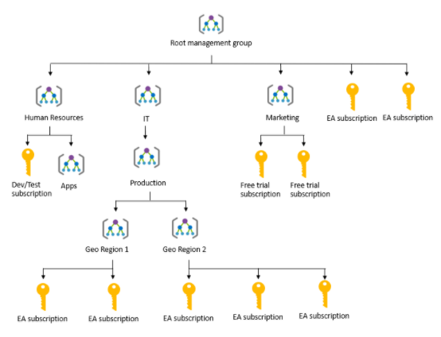

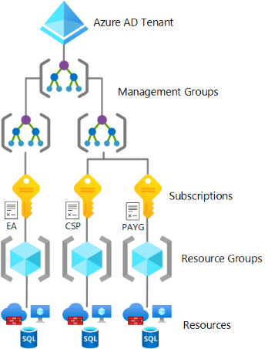
Resource groups (skupiny prostředků) |  |  |  | Azure Resource Manager |  |  |  |  |  |  |  | Hierarchie prostředků
- Skupina prostředků je kontejner pro správu a agregaci prostředků v jedné jednotce |  |  |  | - Azure Resource Manager (ARM) poskytuje vrstvu správy, která umožňuje vytvářet, aktualizovat a
- Prostředky mohou existovat pouze v jedné skupině prostředků |  |  |  | mazat prostředky ve vašem předplatném Azure
- Prostředky mohou existovat v různých regionech |  |  |  | - Vytváření skupin prostředků pomocí ARM templates
- Prostředky lze přesouvat do různých skupin zdrojů
- Aplikace mohou využívat více skupin prostředků
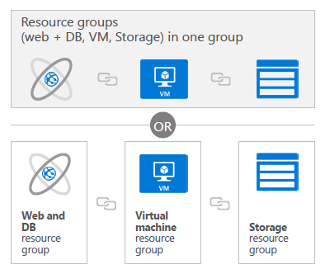

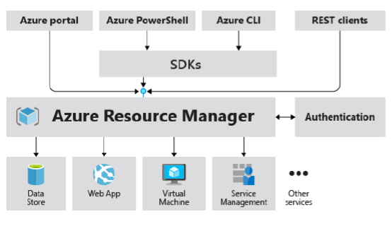

Azure Marketplace
Azure Marketplace umožňuje zákazníkům vyhledávat, zkoušet, nakupovat a zajišťovat aplikace a služby od stovek předních poskytovatelů služeb, kteří jsou certifikováni pro provoz v Azure
- Open source platformy kontejnerů
- Virtuální stroj a obrázky databáze
- Software pro vytváření a nasazování aplikací
- Vývojářské nástroje
- A mnohem více s více než 10 000 výpisy

Azure compute services
- Azure compute je výpočetní služba na vyžádání, která poskytuje výpočetní prostředky, jako jsou disky, procesory, paměť, sítě a operační systémy

Virtual Machines (virtuální stroje) |  |  |  |  |  |  |  |  | Serverless compute
Virtuální počítače Azure (VM) jsou softwarové emulace fyzických počítačů |  |  |  |  |  |  |  |  | Azure Functions
- Nabídka IaaS, která poskytuje úplnou kontrolu a přizpůsobení |  |  |  |  |  |  |  |  | - Zaměřeno na vývojáře
- Můžeme instalovat vlastní software |  |  |  |  |  |  |  |  | - Spusťte vlastní kód
- Lze vypnout, aby se ušetřily náklady (ručně nebo podle plánu) |  |  |  |  |  |  |  |  | - Spuštěno "spouštěči" - událostmi
- Umožňuje hybridní cloud, známý administrativní model
 |  |  |  |  |  |  |  |  | Azure Logic Apps
Virtual Machine Scale Sets |  |  | Azure Batch |  |  |  |  |  | - Umožňuje navrhovat pracovní postupy na webu Azure Portal
- Identické virtuální stroje s load balancer |  |  | - Umožňuje vytvořit fond virtuálních strojů pro paralelní provádění |  |  |  |  |  | - Spuštěno "spouštěči" - událostmi
- Počet virtuálních počítačů, které lze škálovat (automaticky přes auto-scale) |  |  | rozsáhlých úloh High-Performance Computing (HPC) |  |  |  |  |  | - Velká knihovna konektorů (např. SharePoint, Azure Storage, Zendesk, SAP atd.)
- Automaticky přes availability sets a availability zones |  |  | - Například; vykreslování obrazu a videa, modelování rizik,
- Plaťte pouze za podkladové zdroje (load balancer, VMs, disk) |  |  | ETL operace nebo provádění softwarových testů |  |  |  |  |  | Azure Event Grid
 |  |  |  |  |  |  |  |  | - Připojuje zdroje dat a obslužné rutiny událostí

Azure Container Services
- Azure Containers jsou odlehčené virtualizované prostředí, které nevyžaduje správu operačního systému a může reagovat na změny na vyžádání |  |  |  |  |  |  |  |  | Azure Virtual Desktop
Azure Container Instances (ACI): nabídka PaaS, která spouští kontejner v Azure bez nutnosti správy virtuálního počítače nebo dalších služeb |  |  |  |  |  |  |  |  | Azure Virtual Desktop je virtualizace desktopů a aplikací, která běží v cloudu
- Nabízí nejrychlejší a nejjednodušší způsob spuštění kontejneru v Azure, nejlevnější ze všech nabídek, ale s omezeným monitorováním a diagnostikou |  |  |  |  |  |  |  |  | - Vytvořte úplné prostředí virtualizace desktopů, aniž byste museli spouštět další servery brány
Azure Kubernetes Service (AKS): orchestrační služba pro kontejnery s distribuovanými architekturami a velkými objemy kontejnerů |  |  |  |  |  |  |  |  | - Publikujte neomezený fond hostitelů, aby vyhovoval různým pracovním vytížením
- Vhodnější pro produkční aplikace, více možností monitorování |  |  |  |  |  |  |  |  | - Snižte náklady pomocí sdružených zdrojů pro více relací

Azure App Services |  |  |  |  |  |  | Static Web Apps
Azure App Services je plně spravovaná platforma pro rychlé vytváření, nasazení a škálování webových aplikací a rozhraní API |  |  |  |  |  |  | - Statické webové aplikace jsou webové aplikace, které jsou automaticky připojeny k úložišti kódu
- Funguje s .Net, .Net Core, Node.js, Java, Python nebo PHP anebo Statické webové aplikace |  |  |  |  |  |  | - Umožňují vývojářům automaticky aktualizovat kód, který webová
- Nabídka PaaS s požadavky na výkon, zabezpečení a dodržování předpisů na podnikové úrovni |  |  |  |  |  |  | aplikace používá, na základě změn ve zdrojovém kódu běžícím na GitHubu nebo Azure DevOps
- Potřeba založit Azure App Service Plan, který určuje velikost výpočetní jednotky pro App Services
VNet Integration - Umožňuje nám integrovat webovou aplikaci v App Service s existující Vnet

Azure networking services

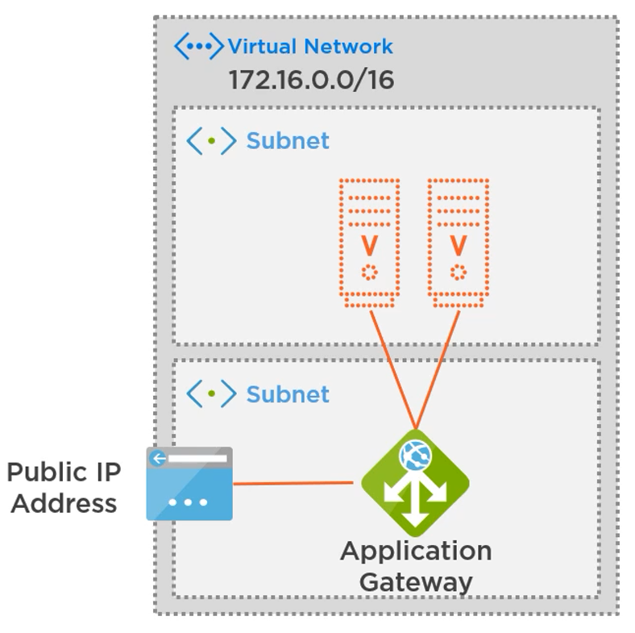
Application Gateway |  |  | Load Balancer |  |  |  |  |  | application gateway
- OSI Level 7 (HTTP) Load Balancer, can apply a Web Application Firewall |  |  | - OSI Level 4 (Transport) Load Balancer

Azure Virtual Network (VNet)
- Logicky izolovaná část sítě Azure, kde mohou zákazníci v rámci služby Azure spouštět prostředky
- VNet umožňuje službám Azure komunikovat mezi sebou, s internetem nebo dokonce s on-premise prostředky
- Vnet lze, jako klasickou síť, rozdělit na podsítě (subnets)
 |  |  | VNET Peering
Příklad vícevrstvé aplikace ve virtuální síti Azure |  |  | - Umožňuje připojit dvě a více různých VNET, i v různých regionech
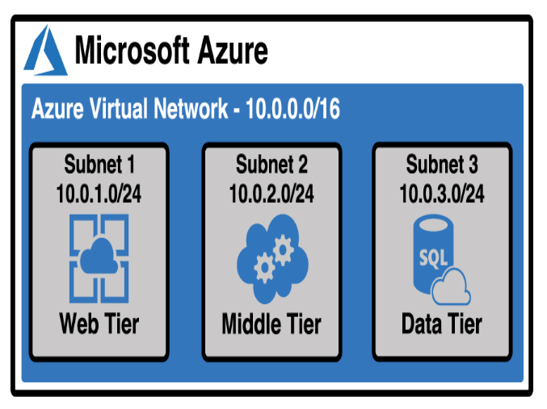
 |  |  | - Peering virtuálních sítí mezi dvěma oblastmi Azure je označován jako
 |  |  | global virtual network peering

 |  |  | Peering must be created in both networks to work.
 |  |  | Name your peering and select VNet1 you want to peer.
 |  |  | Name your peering and select VNet2 you want to peer.

 |  |  | Pokud chceme přistupovat k prostředkům, v rámci VNet peering, které
 |  |  | jsou pod Azure Load Balancer v Basic Tier - musíme změnit load
 |  |  | balancer na Standard tier

Azure DNS
- Služba pro správu vašich záznamů DNS (Domain Name System) s další výhodou integrace s Azure

Public DNS zone - obsahuje záznamy pro veřejný koncový bod (public IP address)
Private DNS zone - obsahuje záznamy pro soukromý koncový bod (private IP adress)
- Pro potřeby přidání Private DNS zóny k naší soukromé síti využijeme Virtual Network Links

Network Security Groups (NSG) |  |  | Azure Firewall
- Řídí příchozí a odchozí komunikaci s virtuálními počítači (bezpečnostní pravidla)
- Připojeno k podsítím za účelem ochrany zdrojů

Virtual Private Network Gateway (VPN)
- Používá se k odesílání šifrovaného přenosu mezi virtuální sítí Azure a místním umístěním přes veřejný internet |  |  |  |  |  | - VPN Gateway využivá dvě nebo více VMs, které jsou ve speciální Gateway subnet síti,
- Většinou v modelu site-to-site VPN, pro jednotlivé počítače se používá point-to-site VPN |  |  |  |  |  | které nemůžou být využity k ničemu jinému než VPN službě

site-to-site VPN |  |  |  |  |  | - Nejdříve vytvoříme VPN subnet sít, specifkujeme rozsah IP adres |  |  |  |  | může trvat až 45 minut než se vytvoří VPN
 |  |  |  |  |  | - Při vytváření VPN gateway musíme zvolit správný typ gateway: |  |  |  |  | Gateway
 |  |  |  |  |  |  | VPN nebo ExpressRoute
 |  |  |  |  |  | - Po vytvoření VPN gateway musíme zvolit správný typ připojení:
 |  |  |  |  |  |  | VNet-to-VNet
 |  |  |  |  |  |  | Site-to-Site
 |  |  |  |  |  |  | Point-to-Site

point-to-site VPN
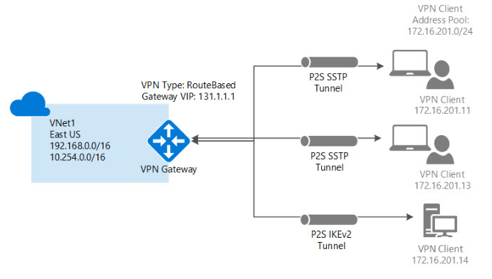

Azure ExpressRoute |  |  |  |  |  |  | Azure ExpressRoute Direct
- Rozšiřuje místní sítě do Azure přes soukromé připojení, které usnadňuje poskytovatel připojení (ISP) |  |  |  |  |  |  | - Pokud chcete z obrázku odstranit poskytovatele služeb, můžete použít nabídku s názvem
- Data v ExpressRoute neprocházejí veřejným internetem, šířka pásma je mnohem spolehlivější |  |  |  |  |  |  | ExpressRoute Direct, která vám umožní připojit se přímo k fyzickému portu na routeru MSEE
- Microsoft nazývá připojení ExpressRoute a circuit |  |  |  |  |  |  | - ExpressRoute Direct také poskytuje mnohem větší šířku pásma

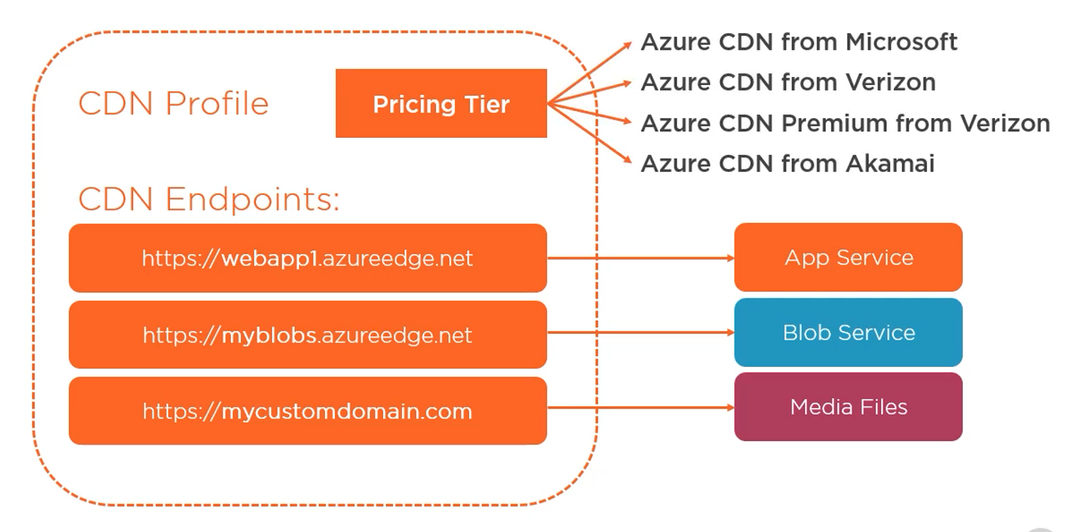
Azure Content Delivery Network (CDN)
- Distribuovaná síť serverů po celém světě (edge locations)
- Ukládá data uložená v mezipaměti za účelem:
 | minimalizovat latenci globálním uživatelům
 | odlehčit provoz ze zdrojových serverů
- Typicky statická data
- Také dynamická data pomocí Dynamic Site Acceleration (DSA)

Azure storage accounts
- Základní prostředek Azure pro všechny služby úložiště

Typy účtů úložiště
Standard general-purpose v2 |  |  |  | Premium file shares
- Standardní typ účtu úložiště pro objekty blob, sdílené soubory, queues a tables |  |  |  | - Doporučeno pro podnikové nebo vysoce výkonné aplikace
- Doporučeno pro většinu scénářů využívajících Azure Storage |  |  |  | - Tento typ účtu použijte, pokud chcete účet úložiště, který podporuje sdílení souborů SMB (Server Message Block) + NFS
 |  |  |  | - LRS nebo ZRS
Premium block blobs
- Doporučeno pro scénáře s vysokými rychlostmi transakcí nebo které |  |  |  | Premium page blobs
používají menší objekty nebo vyžadují trvale nízkou latenci úložiště |  |  |  | - Typ účtu prémiového úložiště pouze pro objekty page blob
- LRS nebo ZRS |  |  |  | - LRS

Azure database services
 |  |  |  |  |  |  |  | Azure storage services
Azure Cosmos Database |  |  |  | } |  |  |  | - Azure Storage je odolný a vysoce dostupný
- Je globálně distribuovaná databázová služba, která pružně a nezávisle mění propustnost a úložiště |  |  |  |  | NoSQL |  |  | - Data jsou ve výchozím nastavení uložena třikrát v primárním datovém centru nebo availability zones nebo napříč regiony
- Rychlá doba odezvy |  |  |  |  |  |  |  | - Autorizace k datům pomocí: RBAC ve službě Azure AD, Storage Account Keys, Shared Access Signature
- Snadno přidávejte nebo odebírejte regiony

Azure SQL Database |  |  |  | } |  |  |  | Azure Blob storage
- Je relační databáze jako služba (DaaS) založená na nejnovější stabilní verzi databázového stroje Microsoft SQL Server |  |  |  |  |  |  |  | - Je optimalizován pro ukládání velkého množství nestrukturovaných dat
 |  |  |  |  |  |  |  | - Textové soubory, obrázky, videa, dokumenty, apod.
Azure Database for MySQL |  |  |  |  | SQL |  |  | - Entita uložená v Blob úložišti se označuje jako blob, existují 3 typy objektů blob:
- Je plně spravovaná databázová služba MySQL pro vývojáře aplikací |  |  |  |  |  |  |  |  | Block Blobs - Používá se k ukládání souborů používaných aplikací
 |  |  |  |  |  |  |  |  | Append Blobs - Jako blokové blob, ale specializují se na operace připojení
Azure Database for PostgresSQL |  |  |  |  |  |  |  |  | - Často používané pro neustále aktualizovaná data, jako jsou diagnostické protokoly
- Je služba relační databáze založená na databázovém stroji Postgres s otevřeným zdrojovým kódem |  |  |  |  |  |  |  |  | Page Blobs - Používá se k ukládání souborů virtuálního pevného disku (.vhd), které se používají ve virtuálních počítačích Azure
 |  |  |  |  |  |  |  | - Bloby jsou uloženy ve kontejnerech
 |  |  |  |  |  |  |  | - Kontejner se používá jako prostředek k uspořádání Blobů, např. jeden pro video soubory, obrázky a tak dále
 |  |  |  |  |  |  |  | - Skvělá volba, když potřebujete, aby vaše aplikace měla snadný a spolehlivý přístup k binárním datům

SQL Server on VMs |  |  |  |  |  |  |  | Azure Disks
 |  |  |  |  |  |  |  | - Po vytvoření VM máme k dispozici dočasný data disk pro ukládání dat, avšak při udržbě se data promažou - pro dlouhodobější úschovu Azure Disks
 |  |  |  |  |  |  |  | - Poskytuje disky pro přístup k virtuálním strojům, aplikacím a dalším službám a jejich používání
Azure Synapse Analytics |  |  |  |  |  |  |  | K dispozici druhy:
- Plně spravovaný datový sklad s integrovaným zabezpečením na všech úrovních bez dalších nákladů |  |  |  |  |  |  |  |  | Tradiční HDD - levnější, ale určené spíše pro nekritická data
 |  |  |  |  |  |  |  |  | SSD - Standard tier for lehčí využití, Azure Premium Disk pro vyšší využití
Azure SQL Managed Instance |  |  |  |  |  |  |  | - Lze vytvořit prázdný disk, Blob v Blob storage nebo snapshot disku (OS nebo data disk) - lze z toho vytvořit nové OS nebo jako zálohu ve specifickém čase
Azure SQL Managed Instance umožňuje stávajícím zákazníkům SQL přesouvat jejich místní aplikace do cloudu s minimálními změnami aplikací a databází
- Plně spravovaná a vždyzelená platforma jako služba |  |  |  |  |  |  |  | Azure Files
- Zachovává všechny funkce PaaS (automatické opravy a aktualizace verzí, automatické zálohování a vysoká dostupnost) |  |  |  |  |  |  |  | - Nastavuje vysoce dostupné sdílené síťové soubory, ke kterým lze přistupovat pomocí standardního protokolu Server Message Block (SMB)
- Vyměňte stávající licence za zlevněné sazby Azure Managed Instance pomocí Azure Hybrid Benefits |  |  |  |  |  |  |  | - Sdílený svazek, ke kterému můžete přistupovat a spravovat jej jako souborový server
 |  |  |  |  |  |  |  | (pro přístup k SMB share musí být v síti otevřený port TCP 445)

 |  |  |  |  |  |  |  | Azure Queue |  | (Azure Queue Storage)
 |  |  |  |  |  |  |  | - Používá se k ukládání a načítání zpráv, které vám pomohou vytvářet asynchronní spolehlivé aplikace, které předávají zprávy
 |  |  |  |  |  |  |  | - Queues se běžně používají k vytvoření nevyřízené práce ke zpracování asynchronně

 |  |  |  |  |  |  |  | Následující adresa URL adresuje queue v diagramu:

 |  |  |  |  |  |  |  | https://myaccount.queue.core.windows.net/images-to-download

Přesun souborů do a z Azure storage |  |  |  |  |  |  |  | Úrovně přístupu k úložišti Azure
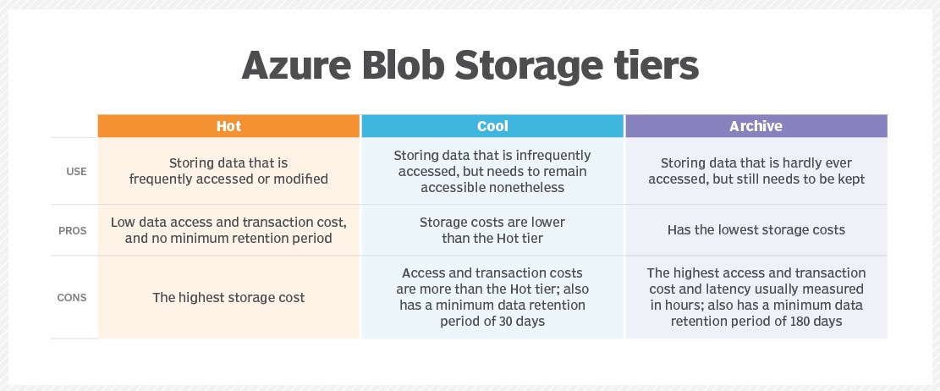
AzCopy
- Nástroj příkazového řádku pro kopírování objektů Blob nebo souborů do a z Azure Storage
- Vyžaduje autentizaci pomocí SAS tokenu nebo Azure AD

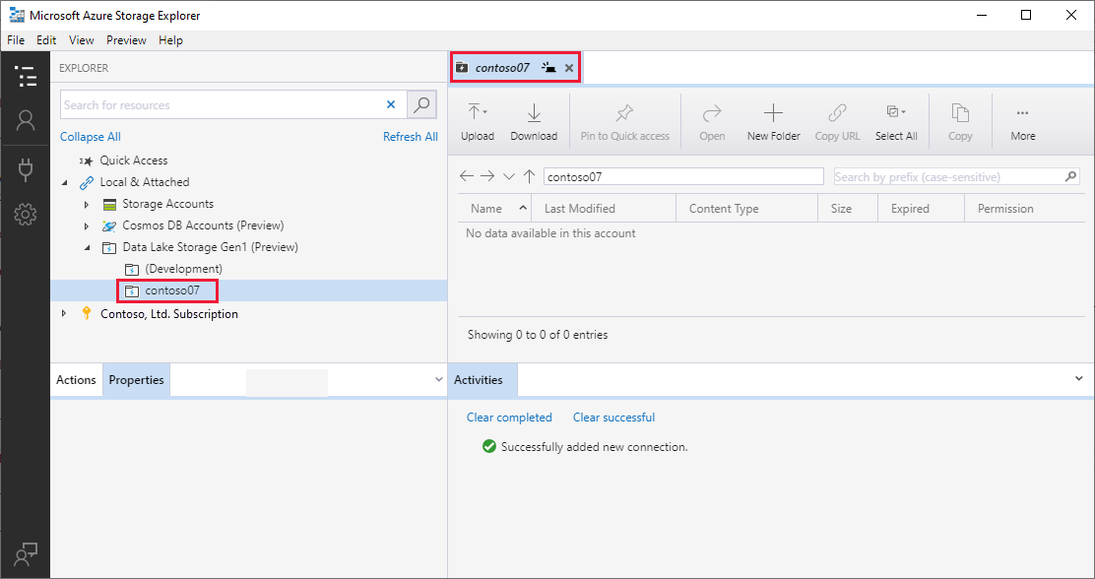
Azure Storage Explorer
- Samostatná aplikace, která usnadňuje práci s daty Azure
Storage na Windows, macOS a Linux
- Snadné použití, ačkoli má některé výkonné funkce,
včetně schopnosti snadno generovat tokeny SAS,
vytvářet a spravovat kontejnery, měnit úroveň úložiště
pro objekty Blob a mnoho dalšího

Pro rychlejší interakci s Azure Files se doporučuje
nasadit na serveru Azure File Sync, což nám umožňuje
přistupovat k lokální kopii souboru rychleji, která je
synchronizována s uložištěm v cloudu

 |  |  |  |  |  |  |  | - Pokud potřebujete získat přístup k objektu Blob na úrovni Archiv, musíte jej nejprve přesunout do úrovně Hot
 |  |  |  |  |  |  |  | nebo Cool. Proces přesunu blobu do úrovně Hot nebo Cool se nazývá rehydratace

Migrace dat do Azure |  |  |  |  |  |  |  | Možnosti redundance
 |  |  |  |  |  |  |  | - Replikace Azure Storage zkopíruje vaše data, aby byla chráněna před přechodnými selháními hardwaru, výpadky
Azure Migrate |  |  |  |  |  |  |  | sítě nebo napájení a přírodními katastrofami.
- Azure Migrate může migrovat vaše servery, databáze, webové aplikace, infrastruktura virtuálních desktopů (VDI) a další do Azure
- Můžete migrovat z místního prostředí nebo můžete migrovat od jiného poskytovatele cloudu |  |  |  |  |  |  |  | Primary-region redundancy
 |  |  |  |  |  |  |  | - Navrženo pro replikaci vašich dat pouze v primární oblasti
Chcete-li migrovat servery, databáze a webové aplikace, postupujte ve třech krocích:
 | 1. Discover – Najděte servery, databáze a webové aplikace ve svém prostředí (CSV nebo přes VM od MS, které najde věci v síti) |  |  |  |  |  |  | Locally-Redundant Storage (LRS) |  |  |  |  | Zápisy jsou synchronní
 | 2. Assess – Určete požadavky na migraci a potřebné prostředky Azure (není potřeba, když používáme VMware nebo Hyper-V) |  |  |  |  |  |  | - Azure udělá 3 kopie vašich dat v rámci jednoho data centra |  |  |  |  | writes to Azure Storage are only successful once the
 | 3. Migrace – Proveďte migraci do Azure |  |  |  |  |  |  | - Nejlevnější, ale také nejméně spolehlivé |  |  |  |  | data is successfully written to all three copies
 |  |  |  |  |  |  |  | - Doporučuje se používat pro data, která se dají lehce znovu obnovit

Azure Database Migration Service (DMS) |  |  |  |  |  |  |  | Zone-Redundant Storage (ZRS)
- Spravovaná služba pro migraci dat databáze na datové platformy Azure |  |  |  |  |  |  |  | - Azure udělá 3 kopie vašich dat v rámci Availability zón (1 kopie do každého data centra)
- Z on-premise serverů nebo z jiných cloud databází |  |  |  |  |  |  |  | - Ochrání před nehodou data centra, ale ne před rozsáhlými katastrofami v oblasti Azure

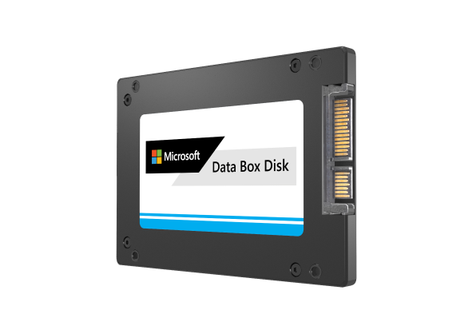
 |  |  |  |  |  |  |  | Multiple-region redundancy
Azure Data Box Disk / Azure Data Box / Azure Databox Heavy |  |  |  |  |  |  |  | - Azure může také distribuovat kopie vašich dat napříč oblastmi Azure
- Robustní počítače s aktovkou a úložiště navržený pro přesun terabajtů nebo petabajtů dat |  |  |  |  |  |  |  | - Tyto možnosti vás chrání před rozsáhlým dopadem v konkrétní oblasti Azure
 |  |  |  |  |  |  |  | - Pokud výpadek způsobí nedostupnost primárního koncového bodu, můžete zahájit převzetí služeb
Data Box Disk |  |  |  |  |  |  |  | při selhání sekundárního koncového bodu a rychle obnovit přístup k zápisu do vašich dat.
- Celková kapacita 40 TB na objednávku
- 35 TB využitelná kapacita na objednávku |  |  |  |  |  |  |  | Geo-Redundant Storage (GRS)
- Až 5 disků na objednávku |  |  |  |  |  |  |  | - GRS vytvoří tři kopie vašich dat v primární oblasti pomocí LRS |  |  |  |  | Zápisy v primárním regionu jsou synchronní
- Podporuje Azure Block Blob, Page Blob, Azure Files nebo Managed Disk |  |  |  |  |  |  |  | - Poté vytvoří další tři kopie vašich dat pomocí LRS v samostatné oblasti Azure, která |  |  |  |  | Zápisy v sekundárním regionu jsou asynchronní - menší delay mezi regiony
- Zkopírujte data na jeden účet úložiště |  |  |  |  |  |  |  | je stovky mil daleko od primární oblasti
- USB/SATA II, III rozhraní
- Používá 128bitové šifrování AES |  |  |  |  |  |  |  | Geo-Zone-Redundant Storage (GZRS)
- Kopírování dat pomocí Robocopy nebo podobných nástrojů |  |  |  |  |  |  |  | - GZRS vytvoří pomocí ZRS tři kopie vašich dat ve třech availability zones v primární oblasti
 |  |  |  |  |  |  |  | - Poté vytvoří tři kopie vašich dat pomocí LRS v sekundární oblasti, která je stovky mil daleko od primární oblasti
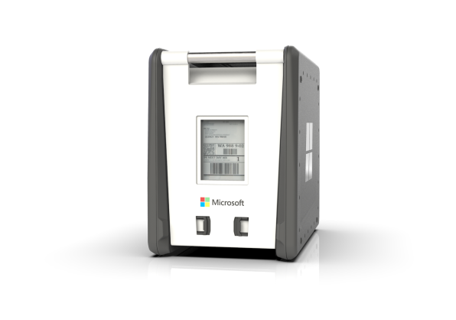
 |  |  |  |  |  |  |  | - Zápis do sekundární oblasti je LRS z výchozího nastavení jako záloha, pouze pokud se něco stane s primární oblastí, tak Azure
 |  |  |  |  |  |  |  | automaticky změní DNS nastavení, aby data putovala přímo do sekundární oblasti
Data Box
- Celková kapacita 100 TB na objednávku
- 80 TB využitelná kapacita na objednávku
- Jedno zařízení na objednávku
- Podporuje Azure Block Blob, Page Blob, Azure Files nebo Managed Disk
- Zkopírujte data do 10 účtů úložiště
- 1x1/10 Gbps RJ45, 2x10 Gbps SFP+ rozhraní
- Používá 256bitové šifrování AES
- Kopírování dat pomocí standardních protokolů NAS (SMB/NFS)

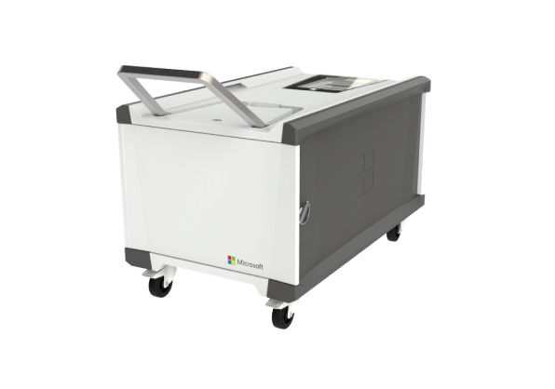

Data Box Heavy
- 1 PB celková kapacita na objednávku
- 800 TB využitelná kapacita na objednávku
- Jedno zařízení na objednávku
- Podporuje Azure Block Blob, Page Blob, Azure Files nebo Managed Disk
- Zkopírujte data do 10 účtů úložiště
- Rozhraní 4x1 Gbps RJ45, 4x40 Gbps QSFP+
- Používá 256bitové šifrování AES
- Kopírování dat pomocí standardních protokolů NAS (SMB/NFS)

Solutions and Management Tools
Azure Solutions and Management Tools

Internet of Things
- Týká se zařízení a senzorů připojených k sobě navzájem a k internetu

Například: |  |  |  | Problémy s IoT
Chytrý termostat |  | Dopravní senzory |  | Nedostatek norem |  | Bezpečnost
Pohybové senzory a bezpečnostní kamery |  | Senzory v pouličních lampách |  | - IEEE pracuje na standardech |  | - Možnost být hacknout
Senzory ve výrobních strojích |  | Fitness trackery |  | - Ponecháno výrobcům zařízení |  | - Komunikace může být přerušena
Senzory zabudované do betonu |  | Maloobchodní majáky

Azure IoT Hub |  |  | Azure IoT Central |  | Azure Sphere
Platform služba |  |  | Managed App Platform |  | Aplikační platforma
- Připojení zařízení ke cloudu |  |  | Schopnost začít rychleji vyvíjet řešení |  | - Jednotka mikrokontroléru
- Správa zařízení |  |  | Průmyslové šablony |  | - Operační systém založený na Linuxu
- Požití dat |  |  | Integrované profily zařízení |  | - Cloudová bezpečnostní služba
Obousměrná komunikace |  |  |  |  | Základ pro zařízení IoT
Automatické zajišťování objektů zařízení |  |  |  |  | Součást řešení IoT
SDKs and APIs |  |  |  |  | Zařízení také používají službu Azure Sphere
Simulated devices for development |  |  |  |  | - Ověřte zabezpečení operačního systému při spuštění
Authentication capabilities |  |  |  |  | - Microsoft tlačí aktualizace OS a bezpečnostní záplaty
- X.509 certifikáty
- Podpisy sdíleného přístupu

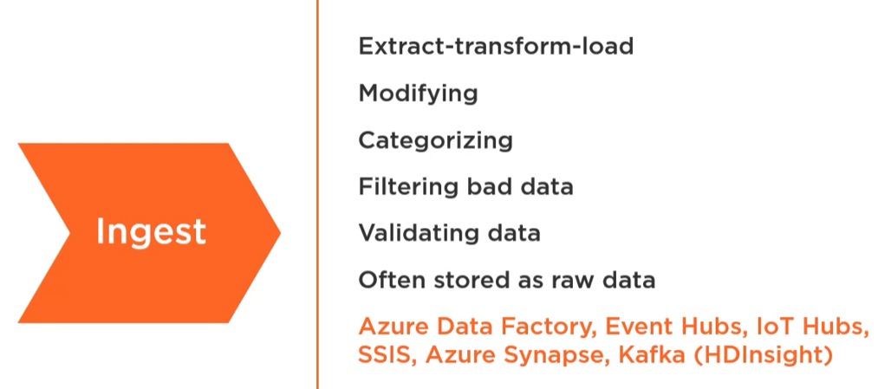
Big Data
Odkazuje na technologie a strategie, které
- Shromážďujou velké datové sady
- Uspořádávají data
- Zpracovávají data
- Shromážďují poznatky z dat

Kategorie zpracování velkých dat

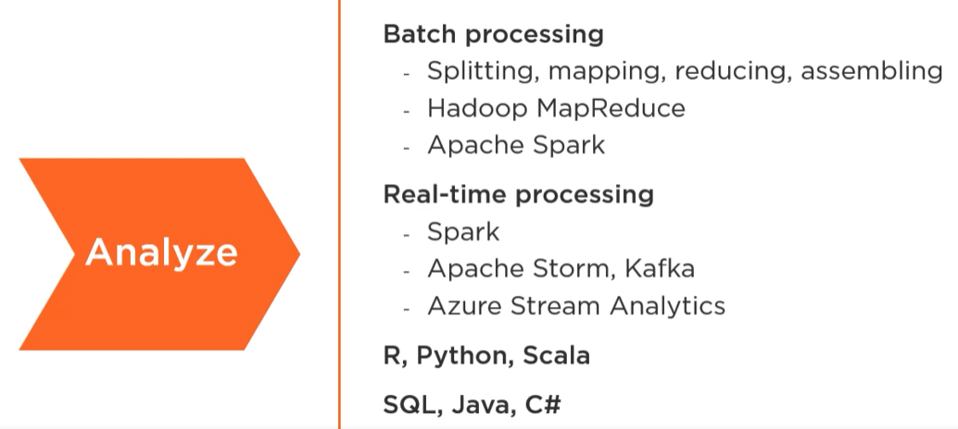

Azure HDInsight |  |  | Azure Databricks |  |  | Azure Synapse Analytics
Sbírka analytických nástrojů s otevřeným zdrojovým kódem |  |  | Databricks - společnost mimo Microsoft |  |  | Dříve Azure SQL Data Warehouse
Apache Hadoop |  |  | Azure hostuje platformu Databricks |  |  | Součást úložiště
Klastry výpočetních uzlů |  |  | Založeno na platformě Apache Spark |  |  | Pracovní prostory Azure Synapse Analytics:
Škálovatelnost na vyžádání a automatické škálování |  |  | Plně spravované klastry Spark |  |  | - Technologie SQL
Integrace se službami Azure pro vytváření analytických kanálů |  |  | Pracovní prostor pro vizualizaci dat |  |  | - Spark analytika
 |  |  | Možnost bez serveru |  |  | - Potrubí pro orchestraci
Funkce Azure HDInsights: |  |  | Notebooky |  |  | - Možnosti bez serveru nebo zajištěné
- Hadoop Distributed File System (DFS) |  |  | Interaktivní panely |  |  | - Spark jazyky a T-SQL
- MapReduce pro dávkové zpracování |  |  | Integrace s dalšími službami Azure |  |  | - Funkce ETL
- Podporuje také Apache Spark |  |  |  |  |  | - Integrace se službami Azure
- Podporuje známé open-source nástroje
- Podporuje také novější vývojová prostředí

Azure Machine Learning |  |  | Azure Cognitive Services
- Strojové učení je o používání existujících dat k předpovídání budoucího chování, výsledků a trendů |  |  | – Kognitivní služby jsou funkce umělé inteligence, které jsou předem sestaveny a
- Model je trénován pomocí známých dat |  |  | vývojáři je mohou zahrnout do svých aplikací pomocí sad SDK a rozhraní API v rámci Azure
- Model dělá předpovědi pro neznámá data
 |  |  | Vision |  |  | Language
 |  |  | - Zpracování a katalogizace obrázků, generování titulků |  |  | - API pro porozumění jazyku
 |  |  | - Optické rozpoznávání znaků |  |  | - Vstup v přirozeném jazyce
 |  |  | - Video indexer, rozpoznávání obličeje |  |  | - Používá se v chatbotech
 |  |  |  |  |  | - Analýza sentimentu - analyzujte text na pozitivní nebo negativní
 |  |  | Speech |  |  | - Překladatelská služba (+70 jazyků)
 |  |  | - Speech-to-text, text-to-speech
 |  |  | - Rozpoznávání mluvené řeči, trénujte model poskytováním vzorků |  |  | Web Search Service

 |  |  |  |  |  | Decision APIs
Azure Bot Service
Virtuální asistent na webu
Odpovídá na otázky
Používá zpracování přirozeného jazyka
Nástroje:
- Bot Framework SDK
- Bot Framework Composer
 | - Desktopová aplikace
 | - Emulátor
 | - .NET Core SDK 3.1
Nasazení do App Service nebo Function App

Azure DevOps

Code Repositories |  |  | Collaboration Tools |  |  | DevOps CI/CD
- Centrální místo pro uložení kódu |  |  | - Sledování úkolů a odpovědností
- Možnost odhlášení |  |  | - Práce rozdělená do iterací |  |  | Continuous Integration
- Schopnost sloučit konflikty kódu |  |  | - Kanbanové desky jsou populární technikou |  |  | Kontinuální integrace je o vývojářích, kteří neustále aktualizují sdílenou základnu kódu a jsou schopni spouštět testy, když k tomu dojde, aby byla zajištěna kvalita kódu.

GitHub |  |  | Azure DevOps Boards
- GitHub je webová služba podporující vývoj softwaru za pomoci verzovacího nástroje Git |  |  | Podporuje populární metodiky řízení projektů |  |  | Continuous Deployment
- GitHub nabízí bezplatný Webhosting pro open source projekty |  |  | - Agile |  |  | Kontinuální nasazování je o častějším nasazování menších změn. V minulosti bylo nasazení velkým problémem. Byly naplánovány předem a obvykle znamenaly předání zabaleného kódu operačnímu týmu k nasazení do testovacího a produkčního prostředí.
 |  |  | - Scrum
 |  |  | - Basic
Azure DevOps Repos |  |  | - CMMI
- Azure Repos je sada nástrojů pro správu verzí, které můžete použít ke správě kódu |  |  |  |  |  | Azure DevOps Pipelines
 |  |  | Propojte pracovní položky |  |  | - Stavět pipelines a uvolňovat pipelines
 |  |  | - Pull žádosti |  |  | - Definováno v souboru YAML
 |  |  | - Code commits |  |  | - Kód lze stáhnout z Azure Repos nebo externího repo (tj. GitHub)
 |  |  | - Testy |  |  | - Spustit testy během pipelines
 |  |  | - Builds |  |  | - Vytvářejte zprávy v pipelines
 |  |  | - Architektonické diagramy |  |  | - Publikujte artefakty
 |  |  |  |  |  | - Publikováním šablon ARM vytvoříte prostředky v Azure

 |  |  |  |  |  | GitHub Actions
 |  |  |  |  |  | - Podobná služba jako Azure DevOps Pipelines
 |  |  |  |  |  | - Definováno v souboru YAML
 |  |  |  |  |  | - Podobné schopnosti
 |  |  |  |  |  | - GitHub actions běží pomocí workflows (oproti pipelines)

Azure Management tools

Azure Portal |  | Azure PowerShell |  | Azure SDKs |  | Azure CLI

Security and Privacy
Azure Security and Privacy

Azure služby identity

Azure Active Directory |  |  |  |  |  |  | Azure Active Directory Domain Service (Azure AD DS)
- Azure Active Directory je srdcem ověřování pro cloud Microsoftu |  |  |  |  |  |  | - Nabídka PaaS poskytovaná společností Microsoft Azure
- Azure AD -> single sign on (SSO) - Uživatel bude mít jeden uživatelský účet, který lze použít pro přístup ke všem různým aplikacím
- Žádné doménové řadiče – máme pouze přístup k seznamu aplikací uživatelů a skupin

Rozdíly mezi Azure AD a AD DS:

Azure Active Directory |  | Active Directory Domain Services
Registrace uživatele a počítače |  | Registrace uživatele a počítače |  |  |  |  | Azure AD Connect
Neposkytuje zásady skupiny |  | Poskytuje zásady skupiny |  |  |  |  | - Azure AD Connect si představte jako synchronizační nástroj
Žádné důvěryhodné vztahy |  | Může vytvářet vztahy |  |  |  |  | - "Když provádím akce on-prem, tyto akce se replikují do cloudu"
Správa aplikací |  | Správa a nasazení aplikací a zařízení
 |  | Podpora Kerberos a NTLM
 |  | Správa schémat
 |  | Hierarchická adresářová služba

Microsoft doporučuje:
 | - Vícefaktorové ověřování

Azure AD podmíněný přístup (conditional access)
- Kontrolujte přístup k aplikacím bez ohledu na to, kde se naši uživatelé nacházejí
- Vytváříme zásady podmíněného přístupu, jejichž jádrem jsou příkazy if-then
- Signály se používají k rozhodování:
 | - Informace o poloze IP
 | - Analýza rizik
 | - Informace o zařízení
 | - Přístup k aplikaci

- Běžná rozhodnutí:
 | Blokovat přístup - zablokovat přístup, pokud jsou splněny různé podmínky zásad
 | Povolit přístup - udělení přístupu lze kvalifikovat tak, aby zahrnovalo požadavky, jako je vyžadováno MFA nebo požadované zařízení připojené k AD

Řízení přístupu – Řízení přístupu založené na rolích (Role Based Access control - RBAC)
- Role nám umožňují seskupit sady oprávnění
- Můžeme z uživatelů nebo skupin učinit členy rolí
- Členové rolí zdědí všechna oprávnění přiřazená k roli
- Při použití rolí:
 | - Vyberte nebo vytvořte roli
 | - Přiřadit členy role
 | - Nakonfigurujte rozsah pro roli

V Azure jsou 3 hlavní vestavěné role:
 | Owner - Umožní spravovat vše včetně přístupu ke zdrojům
 | Contributor - Umožní spravovat vše kromě udělování přístupu ke zdrojům
 | Reader - Umožní vše prohlédnout, ale neprovádět změny

- V Azure můžeme používat desítky vestavěných rolí nebo si můžeme vytvořit vlastní role
- Vždy dodržujte zásadu nejmenšího privilegia

- Dalším způsobem jak více zamezit změnám v prostředcích jsou tzv Zámky (Locks)
- Na vrstvě skupiny prostředků, možnost kombinovat více zámků
 | - Read-only zámek zabrání přidání či odebrání prostředků ze skupiny
 | - Delete zámek zabrání smazání skupiny prostředků

Azure governance – zásady a plány Azure

Proč potřebujeme nástroje pro správu věcí veřejných?
Prosazujte svoje bezpečnostní požadavky |  |  | Prosazujte naše technické požadavky
- Budeme mít zmapované naše bezpečnostní požadavky |  |  | - Budeme mít standardní velikosti, sestavení a konfigurace, které budeme chtít prosadit
- Nástroje správy nám umožňují prosadit některé z těchto požadavků

Azure Tags (značky) |  |  | Azure Policy (Zásady Azure) |  |  |  |  | } | Iniciativy
- Páry klíč/hodnota přiřazené ke zdrojům |  |  | - Zásady Azure jsou sbírkou pravidel |  |  |  |  |  | - Iniciativy jsou soubory zásad
- Organizace by měly mít zásady označování vynucené zásadami Azure |  |  | - Každá zásada je přiřazena k oboru, jako je předplatné Azure |  |  |  |  |  | - Zásady v iniciativě jsou seskupeny za účelem dosažení většího cíle
- Lze použít značky: |  |  | - Použití zásad Azure znamená, že prostředky zůstanou v souladu s podnikovými standardy |  |  |  |  |  | - Iniciativy jsou přiřazeny k rozsahu, jako je skupina prostředků
 | - Prosadit bezpečnostní požadavky |  | - Použití zásad Azure: |  |  |  |  |  | - Použití iniciativ:
 | - Kontrolovat náklady |  |  | - Definice zásad |  |  |  |  |  | - Definice iniciativy
 | - Nasadit software |  |  | - Přiřazení zásad |  |  |  |  |  | - Zadání iniciativy
 |  |  |  | - Parametry zásad |  |  |  |  |  | - Parametry iniciativy

Azure Blueprints (plány) |  |  | Azure Advisor Security Assistance
- Plány představují způsob, jak organizovat nasazení šablon zdrojů a artefaktů |  |  | - Poradce Azure se integruje s centrem zabezpečení Azure
- Plány udržují vztah s nasazenými prostředky |  |  | - Bezpečnostní pomoc poradce pomáhá předcházet hrozbám, odhalovat je a reagovat na ně
- Plány zahrnují zásady a iniciativy Azure a také artefakty, jako jsou role |  |  | - Tento nástroj byste měli používat každý den
- Použití plánů: |  |  | - Konfigurace je spravována přes bezpečnostní centrum
 | - Definice plánu
 | - Vydávání plánů
 | - Plán zadání

Zabezpečení sítí

Network Security Groups (NSGs) |  |  |  |  | Application Security Groups (ASGs)
- NSG filtrují provoz
- NSG povolují nebo zakazují příchozí a odchozí provoz |  |  |  |  | Řešení problémů skupiny zabezpečení sítě
 |  |  |  |  | Používejte servisní značky
- NSG obsahují pravidla |  |  |  |  | - Reprezentovat službu, jako je Azure load balancer nebo správa API, a umístění, jako je internet
- Pravidla jsou uspořádána na základě čísla od 100 (zpracováno jako první) do 4096 (zpracováno jako poslední) |  |  |  |  | Použijte výchozí pravidla zabezpečení
 |  |  |  |  | - Výchozí zabezpečení povoluje a zakazuje běžný provoz
- Připojeno k podsítím nebo síťovým kartám |  |  |  |  | Použijte skupiny zabezpečení aplikace
- Každá NSG může být propojena s více zdroji |  |  |  |  | - Skupiny zabezpečení aplikací nám umožňují definovat službu složenou ze zdrojů, jako jsou virtuální stroje
- NSG jsou stavové (specifický příchozí provoz také umožňuje tento provoz jako odchozí)
- Mezi vlastnosti NSG patří: |  |  |  |  | - ASG nám umožňují odkazovat na skupinu zdrojů
 | - Název |  |  |  | - Používá se jako zdroj nebo cíl ve skupinách zabezpečení sítě
 | - Přednost |  |  |  | - NGS jsou stále vyžadovány
 | - Zdroj nebo cíl |  |  |  | - Práce s AGS:
 | - Protokol |  |  |  |  | - Vytvořte skupiny zabezpečení aplikace
 | - Směr |  |  |  |  | - Propojte skupinu se zdroji
 | - Rozsah portů |  |  |  |  | - Použijte skupinu při práci se skupinami zabezpečení sítě
 | - Akce

Azure Firewall |  |  | Azure DDoS Protection |  |  |  | Azure User Defined Routes
- Služba stavové brány firewall spravovaná Azure |  |  | - Zmírnění DDoS pro sítě a aplikace |  |  |  | - Výchozí systémové cesty jsou ve výchozím nastavení povoleny
- Chrání přístup k virtuálním sítím |  |  | - Vždy zapnuté monitorování |  |  |  | - Systémové trasy umožňují směrování mezi podsítí a internetem
- Vysoce dostupné |  |  | - Ochrana aplikační vrstvy |  |  |  | - Uživatelem definované trasy nám umožňují přepsat výchozí systémové trasy Azure
- Mezi vlastnosti patří: |  |  | - Integrace s Azure Monitor |  |  |  | - Často se používá, když chceme, aby byl provoz filtrován přes virtuální zařízení
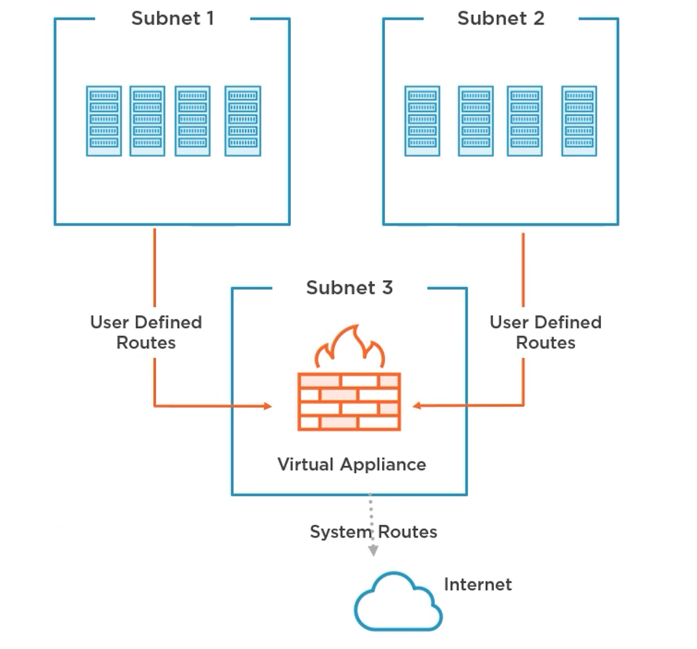
 | - Rozpoznání hrozeb |  | - Nabízené funkce:
 | - Odchozí a příchozí podpora NAT |  |  | - Vícevrstvá ochrana
 | - Integrace s Azure Monitor |  |  | - Analytika útoků
 | - Pravidla filtrování síťového provozu |  |  | - Škálovatelné a elastické
 | - Neomezená škálovatelnost |  |  | - Ochrana proti neplánovaným nákladům

 |  |  | Basic | Standard
 |  |  | Aktivní sledování provozu a vždy detekce | Vše, co nabízí Basic
 |  |  | Záruka dostupnosti | Metriky v reálném čase
 |  |  | Podporováno SLA | Zprávy po útocích
 |  |  | Zdarma | Přístup k odborníkům na DDoS během a aktivního útoku
 |  |  |  | Integrace bezpečnostních informací a správy událostí (SIEM)
 |  |  |  | Měsíční poplatek a na základě využití

Reporting a dodržování předpisů– standardy, ochrana dat a monitoring

Azure Information Protection (AIP)
- AIP používáme ke klasifikaci dokumentů a e-mailů
- AIP používá štítky na dokumenty (otevřené, přísně tajné, přísně tajné atd.)
- Označené dokumenty lze chránit - šifrování
- AIP štítky:
 | - Lze použít automaticky
 | - Lze aplikovat ručně
 | - Lze doporučit uživatelům

Klasifikace
- Do dokumentů se přidávají metadata
- Transparentní text a vizuální označení, jako jsou záhlaví, zápatí a vodoznaky

Ochrana
- Správa práv Azure šifruje dokumenty pomocí šablon správy práv

Azure Monitor |  |  | Azure Service Health |  |  |  | Microsoft Defender for Identity (MDI) |  | (dříve Azure Advanced Threat Protection)
- Shromažďovat, analyzovat a jednat na základě telemetrie |  |  | - Upozorní vás na stav služby |  |  |  | - Monitorujte a analyzujte aktivitu uživatelů
- Azure nebo on-premise |  |  | - Hlásí incidenty a plánovanou údržbu |  |  |  | - Identifikuje podezřelou aktivitu a události
- Odstraňování problémů a sledování výkonu |  |  | - Nabídka stavu služby Azure: |  |  |  | - Pracuje s vaší místní doménovou strukturou Active Directory
- Data shromážděná službou Azure Monitor: |  |  |  | - Personalizované řídicí panely |  |  | - Identifikuje:
 | - Metriky |  |  | - Nastavitelná upozornění |  |  |  | - Průzkumné útoky
 | - Záznamy |  |  | - Vedení a podpora |  |  |  | - Prolomené přihlašovací údaje
 |  |  |  |  |  |  |  | - Boční pohyby na síti
 |  |  |  |  |  |  |  | - Dominance domény

Azure Key Vault
- Centralizujte ukládání secrets aplikace
- Umožňuje centralizovanou správu secrets
- Používá HSM ověřené podle FIPS 140-2 úrovně 2
- Umožňuje protokolování ke sledování toho, jak a kdy jsou používána secrets

Doporučení Azure Key Vault:
- Pro každou aplikaci nebo prostředí použijte samostatný trezor klíčů
- Pravidelně zálohujte svůj trezor klíčů
- Zapněte protokolování a nastavte upozornění
- Zapněte ochranu proti soft delete a purge protection

